Estadísticas
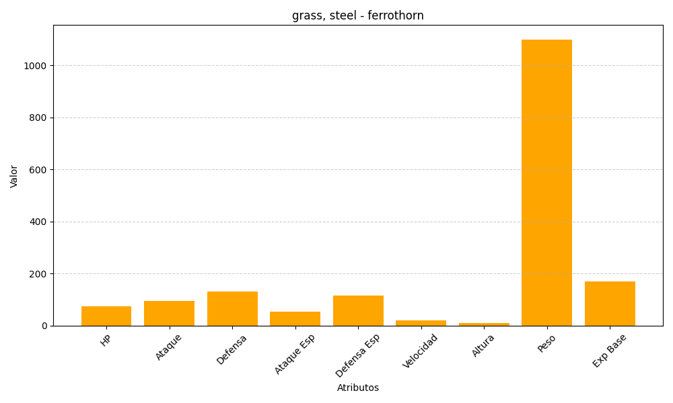
ID | Nombre | Tipo | HP | Ataque | Defensa | Ataque Especial | Defensa Especial | Velocidad | Altura | Peso | Experiencia Base
598 | ferrothorn | grass, steel | 74 | 94 | 131 | 54 | 116 | 20 | 10 | 1100 | 171

